工作表1
此页为建议中兴对MISSION部分所展开的内部细化方向和行动 （包含与客户共同的1.4 Job&Mission页信息 ，并增加内部实际额外的KPI管理）To define ZX detail action based on 1.4 JD mission requirement
KPI 规则是从上到下从大到小覆盖，责任分个人到团队串联数据考核。 The KPI rules shall be deployed in a top-down and hierarchical coverage, with accountability extended from individuals to teams, and assessment linked through connected data metrics.
Job | Name | content | 2级KPI | 数据源 | Dashboard计算公式 | 为达成KPI的主要行动SOP， 可作为内部岗位SOP的参考方向 | 评定准则 | 2026-02-18 | 2026-03-18 | 2026-04-18 | 2026-05-18 | 2026-06-18
PIS | Bethy | 2.3.1开发样品交付品质 Development follow and sample RFT | 2.3.1.1GO PROD ontime 100% | MES工单下达时间 | X=准时次数/总上线次数*100% | (需与生产排单和EHD 结合，有效的登记到RP, 每周刷新一次，并于DKL PIS 每周核对时间是否有变化。 | 见下方模拟的DASHBOARD 信息 (ERP/ PIS的评定需和看板关联）
 |  |  |  |  |  | 主动在RP 推算各个样品DDL 来满足GO PROD DDL
 |  |  |  |  |  | Proto - SSS -PPS 需要有RFT 目标来满足中间周期的缩短，满足GO PROD DDL.
 |  |  | 2.3.1.2 开发准时完成率 | PLM样品传递单确认 | X=开发按时完成次数/开发完成总次数*100% | 从PROTO / SSS/ PPS 需有独立的和统计周期，以及整体的开发周期数据，并与上一年有清晰的对比业绩趋势
 |  |  | 2.3.1.3 样品一次通过率RFT % | PLM样品传递单确认 | X=通过次数/样品总提交次数*100% | 所有资料的细节需备注翻译和要求，结合客户邮件补充信息，给到最终版目标给板房
 |  |  |  |  |  | 从接打样request日期到回复确认交付日期须在2日内反馈客户并纳入RP计划中
 |  |  |  |  |  | 打样产品需有内部CHECK LIST ，核对无误再形成报告转客户端
 |  |  | 未准时提交的次数 | 手动输入 | 未准时提交的次数
Modelist | Chenjiao / Mengli | 2.3.2TP 品质 TP qualification | 2.3.2.1 PAP 一次通过率 95% | 手动输入 | X=通过次数/PAP总提交次数*100% | 纸板对产品特征的形状设计准确性/ 排版堆成完整/丝络/标注信息完整/比例图完整准确 | 依照下图DASHBOARD 逻辑对MODELIST 进行不同RFT的细化统计和总结展示。
 |  |  | 未准时提交的次数 | 手动输入 | 未准时提交的次数
 |  |  | 2.3.2.2 TF 一次通过率95% | 手动输入 | X=通过次数/TF总提交次数*100% | 结合PAP 和客户设计要求对TF 细节做出完整的转换，所有标记位置均符合实际要求。
 |  |  | 2.3.2.3 BOM 一次通过率 100% | 手动输入 | X=通过次数/BOM总提交次数*100% | 所使用的材料能有完整CODE 和描述以及单耗，并提供客户端，如内部材料则需要由内部的标号可追溯到下游。
IE | Cancan | 2.3.3 SOT 和线平衡 SOT and line balance | SOT PACE中的交付准确率% | 手动输入 | X=准时交付次数/PACE总提交次数*100% | 由DKL 内部随机抽查 | PASS /NOT PASS | 100% | 100% | 100% | 100% | 100%
Designer | Mengchun | 2.3.4 3D 品质 | 2.3.4.1 3D 交付产品100%准确 | 手动输入 | X=3D一次通过次数/3D总提交次数*100% | 使用正确的PAP和正确的指定材料纹理图制图，并在交付产品中遇到问题时候及时与MODELIST 联系调整。 | 以客户端反馈为准做信息统计，同步纳入KPI DASHBOARD | 100% | 100% | 100% | 100% | 100%
R&D team DASHBOARD format (SIMPLE +SMART+MEASUREABLE+RESPONSIBILITY) => RFT % + L/T +Ontime% (For example, need to work with Kuaidayun or Eric Zeng to optimize on current dashboard frame)
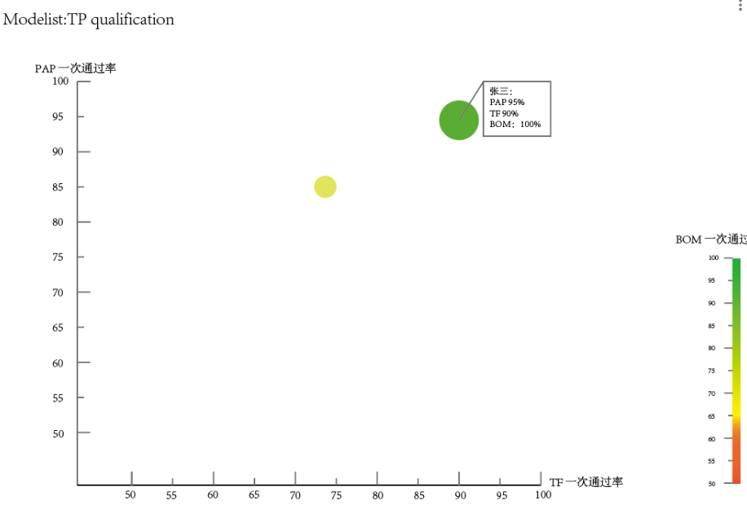
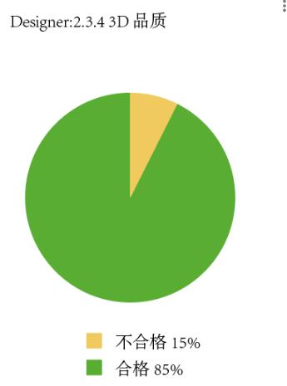
1/ Overview RFT by personal & team (filed by team member or team + YTD or 12m)

2/ Overview L/T by personal & team (filed by team member or team + perimeter) |  |  |  |  |  |  | RFT一次通过率，中英对照 与KPI的目标对比

2/ Overview GO PROD ontime % by personal & team (filed by team member or team + perimeter)

